Vragen_en_antwoorden_451556_ins
Ref. nr. | Label | Onderwerp | Vraag | Antwoord
35 | Inhoud | NVI - vraag 27 i.c.m. eis 32 | Jaarlijks kosteloos aanpassen houdt in dat het aantal automaten jaarlijks met 2 automaten kan krimpen zonder afkoop- of meerkosten en jaarlijks met 2 automaten kan uitbreiden tegen dezelfde condities conform de overeenkomst. Kunt u dit bevestigen? | Ja, dit kunnen we bevestigen.
36 | Inhoud | NVI - vraag 14 | In uw antwoord geeft u aan dat er ook koud water uit de instant automaat moet komen op de gemeentewerf. Echter in Bijlage 2 'Overzicht Posities' geeft u aan dat er geen koud water uit de instant automaat nodig is. Inschrijver meent tijdens de schouw te hebben vernomen dat er op de gemeentewerf een losse koud water automaat staat en dus koud water uit de instant automaat niet nodig is. Kunt u dit bevestigen? | In het antwoord op vraag 14 in de eerste NVI staat onder andere: - koud water, via aparte uitgang of apart apparaat, zie ook de verdere specificatie per apparaat in bijlage 2. In bijlage 2 staat dat bij deze specifieke automaat koud water via een apart apparaat voorzien wordt. Inschrijver hoeft op deze locatie dus niet te voorzien in een koud water voorziening.
37 | Inhoud | Foto Gemeentewerf | Aangezien we met de schouw niet op de gemeentewerf zijn geweest, kunt een foto delen van de opstelling automaatvoorziening op de gemeentewerf? | 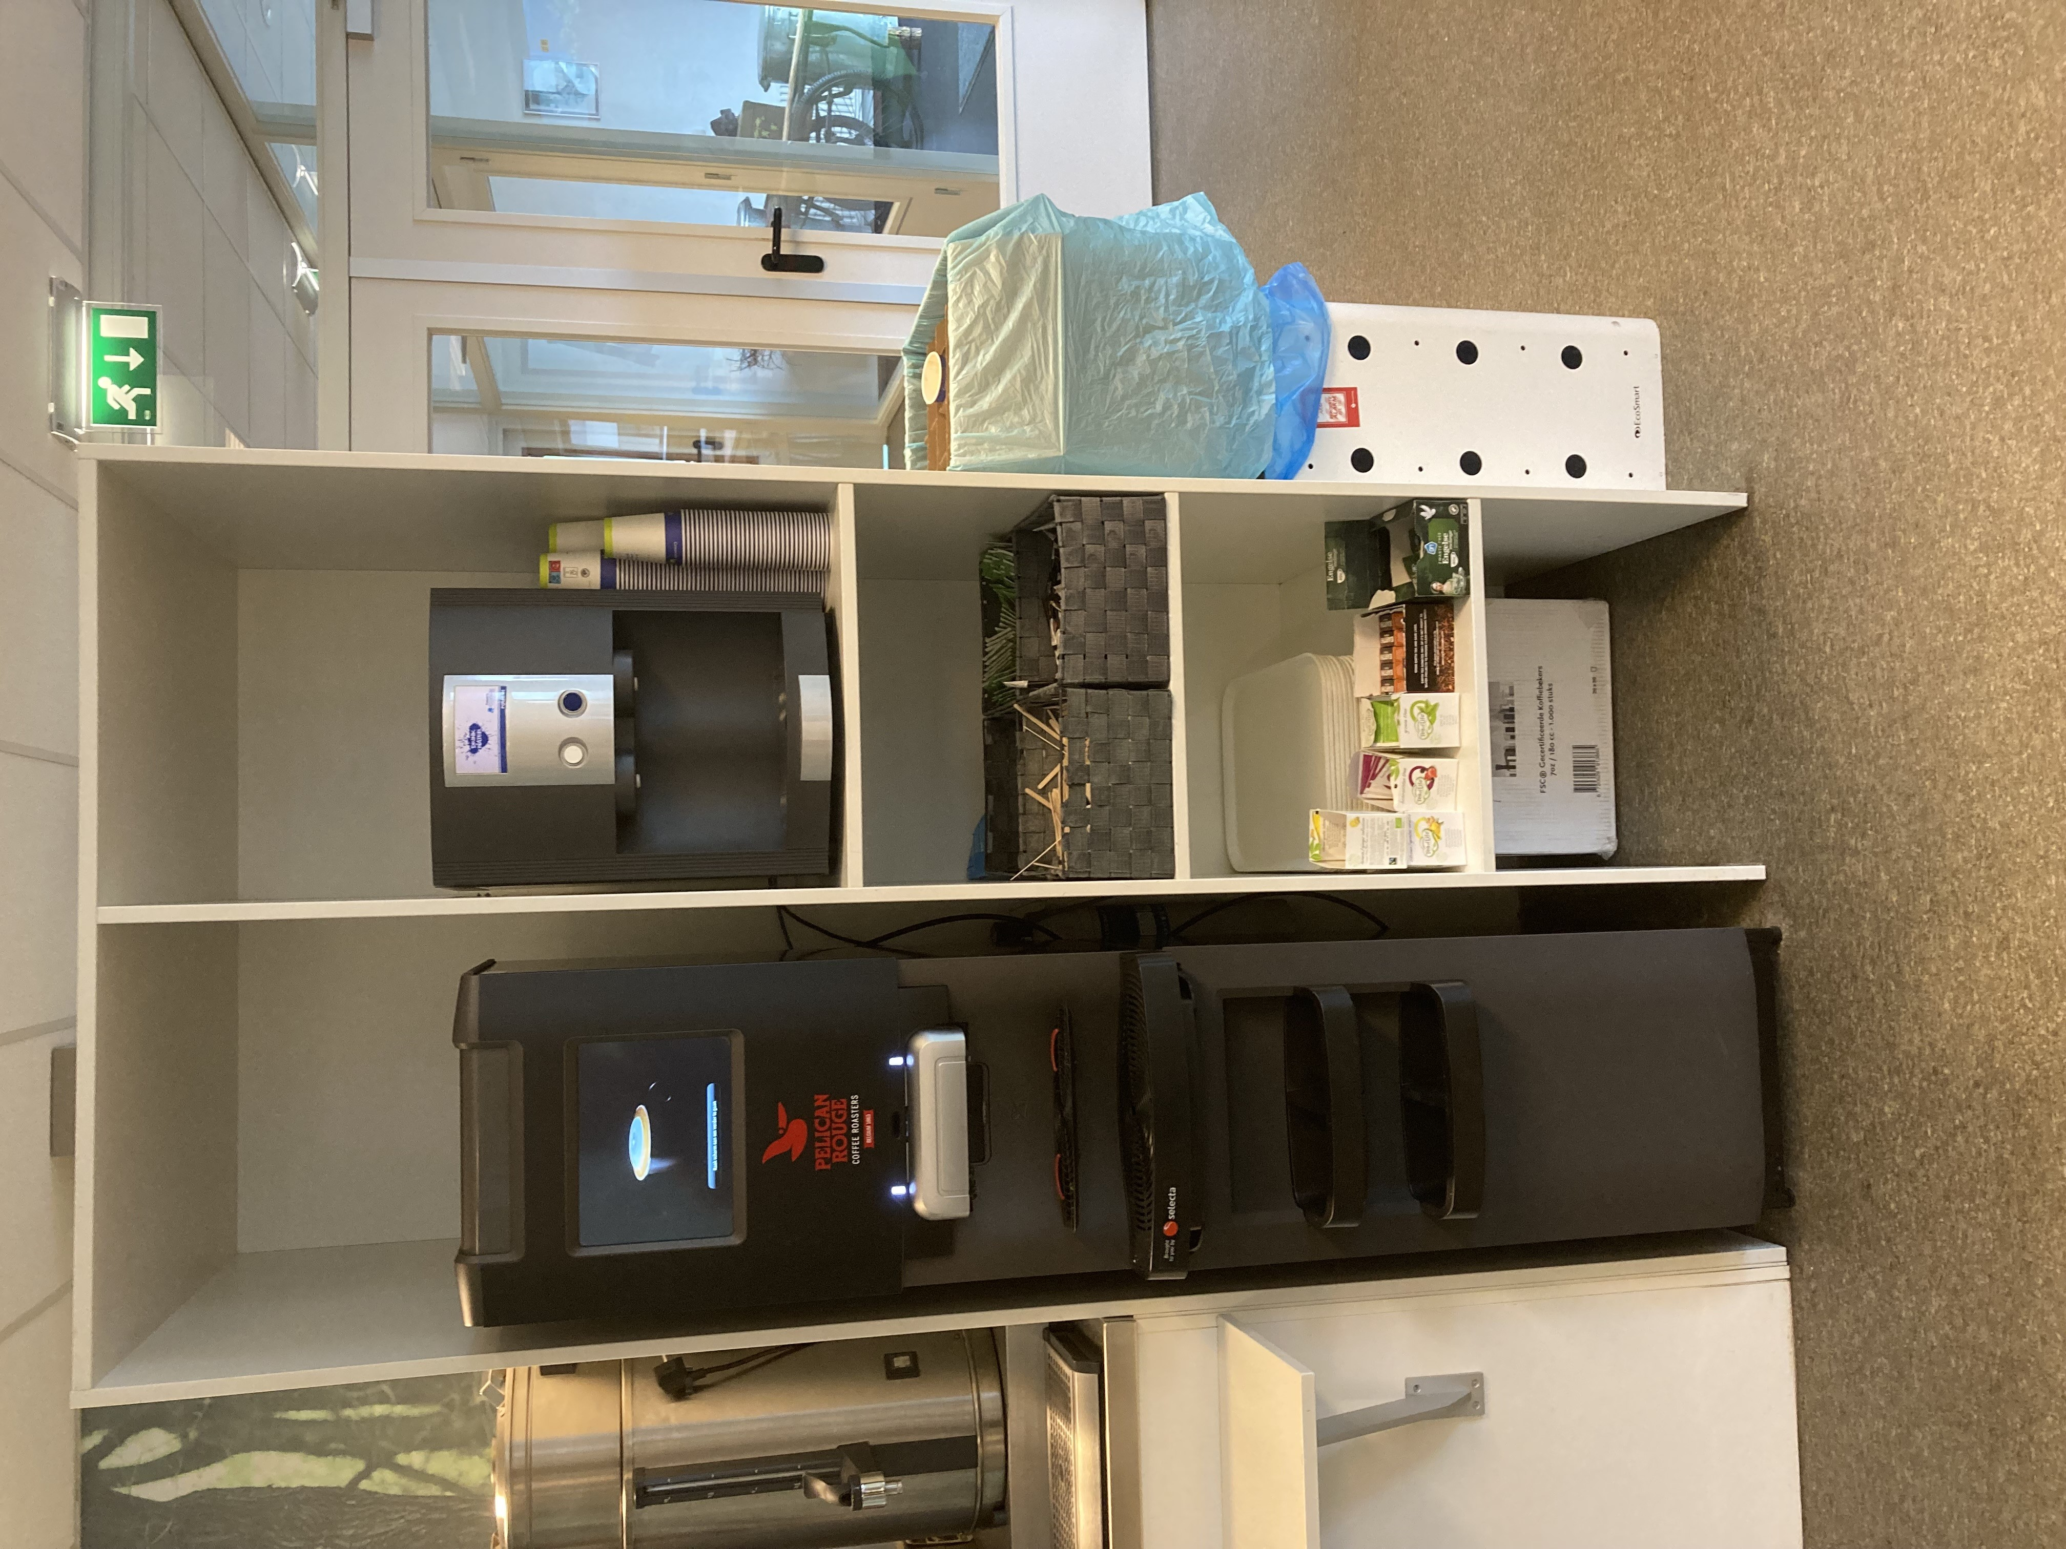
38 | Inhoud | NVI - vraag 12 en 32 | Meerdere inschrijvers verzoeken om een indexering voor de service- en onderhoudskosten. Dit is reëel en billijk, aangezien looncomponenten niet voor 4 jaar vastgezet kunnen worden tegen dezelfde tarieven. Daarbij is het belangrijk een indexering te hanteren die van toepassing is op deze lonen. De door u gehanteerde PPI Industriële Producten is dit niet. Nogmaals verzoeken wij u om alleen voor de onderhoudstarieven een indexering per 1 maart 2025 toe te passen, conform de CPI: CAO lonen per uur, inclusief bijzondere beloningen: bedrijfstak: zakelijke dienstverlening. Zo niet, vernemen wij graag uw argumentatie waarom u niet een indexering toestaat of juist een andere indexering hanteert en hoe inschrijvers dit loonrisico zou moeten indekken. | In de conceptovereenkomst v.2 is het volgende opgenomen: Voor het vaststellen van het (jaarlijkse) indexeringspercentage wordt gehanteerd: CPI: Cao-lonen, contractuele loonkosten en arbeidsduur; indexcijfers (2020=100), Bedrijfstak M-N Zakelijke dienstverlening” ten behoeve van de huurprijs en CPI “Consumentenprijzen; prijsindex 2015=100, Bestedingscategorie 012100: Koffie, thee en cacao” ten behoeve van de ingrediënten. De peilmaand is oktober. Indien de indexcijfers niet zijn vastgesteld (door CBS aangeduid als Voorlopig), worden alleen de definitief gepubliceerde cijfers in het betreffende kalenderjaar gehanteerd voor de gemiddelde jaarindex. Zie de website van het CBS voor een nadere uitleg over voorlopige en vastgestelde indexcijfers. Het indexeringspercentage wordt afgerond tot twee cijfers achter de komma.
39 | Contract | Concept overeenkomst Par. 5 Prijs en indexering | Als we daadwerkelijk de indexering op basis van de jaarindex 2024 ten opzichte van 2023 hanteren, betekent dit, volgens de formule in artikel 6.4 van de Conceptovereenkomst, een indexatie van -69% in 2024, +249% in 2023, +200% in 2022, enz. Het lijkt ons dat dit niet de bedoeling is. | In de conceptovereenkomst v.2 is het volgende opgenomen: Voor het vaststellen van het (jaarlijkse) indexeringspercentage wordt gehanteerd: CPI: Cao-lonen, contractuele loonkosten en arbeidsduur; indexcijfers (2020=100), Bedrijfstak M-N Zakelijke dienstverlening” ten behoeve van de huurprijs en CPI “Consumentenprijzen; prijsindex 2015=100, Bestedingscategorie 012100: Koffie, thee en cacao” ten behoeve van de ingrediënten. De peilmaand is oktober. Indien de indexcijfers niet zijn vastgesteld (door CBS aangeduid als Voorlopig), worden alleen de definitief gepubliceerde cijfers in het betreffende kalenderjaar gehanteerd voor de gemiddelde jaarindex. Zie de website van het CBS voor een nadere uitleg over voorlopige en vastgestelde indexcijfers. Het indexeringspercentage wordt afgerond tot twee cijfers achter de komma.

